RESUMEN (Semana 5)
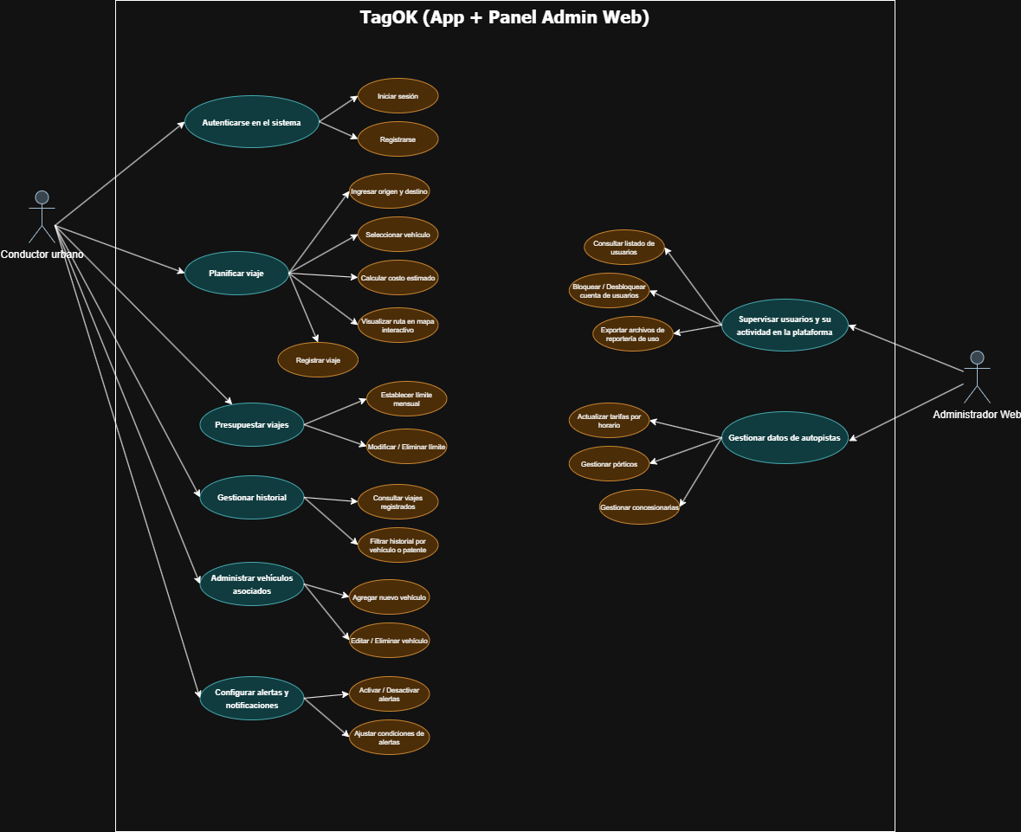
Proyecto Tag OK (Semana del 4 al 8 de mayo)
Integrantes: | 1.- Diego Rodríguez
 | 2.- Paulina Troncoso
 | 3.- Ricardo Sánchez
Fecha | N° Caso de Uso | Nombre Caso de Uso | Actor(res) | Actual encargado de desarrollo | Porcentaje de avance | Observación de lo avanzado | Observación actuales problemas presentados
Ej: 22/05/2017 | Ej: 1 | Ej: Grabar registro usuario | Ej: cliente | Ej: Pablo Vargas | Ej: 60% | Ej: Se logro grabar gran cantidad de los campos de un registro cliente | Ej: No graba correctamente el formato de fecha
09/04/2026 | CU1 | Iniciar sesión | Cliente | Diego Rodríguez | 100% | Módulo completado. Se desarrolló con éxito la integración con Supabase Auth. | Ninguno.
09/04/2026 | CU2 | Registrar usuario | Cliente | Diego Rodríguez | 100% | Módulo completado. Se desarrolló con éxito la integración con Supabase Auth. | Ninguno.
09/04/2026 | CU3 | Ingresar origen y destino del viaje | Cliente | Diego Rodríguez | 100% | Módulo completado. Se desarrolló con éxito la integración con Supabase Auth. | Ninguno.
09/04/2026 | CU4 | Seleccionar vehículo | Cliente | Diego Rodríguez | 100% | Módulo completado. Se desarrolló con éxito el modelado de datos, lógica y vistas relacionadas al módulo Vehículos. | Ninguno.
09/04/2026 | CU5 | Calcular costo estimado | Cliente | Ricardo Sánchez | 100%
09/04/2026 | CU6 | Visualizar ruta en mapa interactivo | Cliente | Ricardo Sánchez | 100% | Las rutas y pórticos se pueden visualizar de forma completa y correcta en el mapa de Mapbox | Pendiente la conexión con sistema en tiempo real de posicionamiento y detección
09/04/2026 | CU7 | Registrar viaje | Cliente
09/04/2026 | CU8 | Establecer límite mensual de presupuesto | Cliente | Diego Rodríguez | 100% | Módulo completado. Se desarrolló con éxito el modelado de datos, lógica y vistas relacionadas al módulo Presupuesto. | Corregir algunos aspectos UI/UX de la vista
09/04/2026 | CU9 | Modificar / Eliminar límite mensual de presupuesto | Cliente | Diego Rodríguez | 100% | Funcionalidades implementadas con éxito. El usuario puede modificar o eliminar sus presupuestos vinculados a su usuario en Supabase. | Validaciones menores
09/04/2026 | CU10 | Consultar viajes registrados | Cliente | Paulina Troncoso
09/04/2026 | CU11 | Filtrar historial por vehículo o patente | Cliente | Paulina Troncoso
09/04/2026 | CU12 | Agregar nuevo vehículo | Cliente | Diego Rodríguez | 100% | Módulo completado. Se desarrolló con éxito el modelado de datos, lógica y vistas relacionadas al módulo Vehículos. | Ninguno.
09/04/2026 | CU13 | Editar / Eliminar vehículo | Cliente | Diego Rodríguez | 100% | Módulo completado. Se desarrolló con éxito el modelado de datos, lógica y vistas relacionadas al módulo Vehículos. | Ninguno.
09/04/2026 | CU14 | Activar / Desactivar alertas | Cliente
09/04/2026 | CU15 | Ajustar condiciones de alertas | Cliente
09/04/2026 | CU16 | Consultar listado de usuarios | Administrador Web
09/04/2026 | CU17 | Bloquear / Desbloquear cuentas de usuarios | Administrador Web
09/04/2026 | CU18 | Exportar archivos de reportería de uso | Administrador Web
09/04/2026 | CU19 | Actualizar tarifas por horario | Administrador Web
09/04/2026 | CU20 | Gestionar pórticos | Administrador Web
09/04/2026 | CU21 | Gestionar concesionarios | Administrador Web

 | Avance: | 48%

